expense_개인카드영수증 첨부
 | Expense 개인카드 영수증 |  |  |  | * 앞 시트 양식 기재 순서대로 영수증 → 첨부

EX) | 2025-08-04 | 등기발송 | 4,160 | 2026-12-26 | 관제시스템 개발을 위한 생성형 AI 유료 결제 | 32,460 | 날짜 | 지출사유 | 합계금액 | 날짜 | 지출사유 | 합계금액

 |  |  |  | 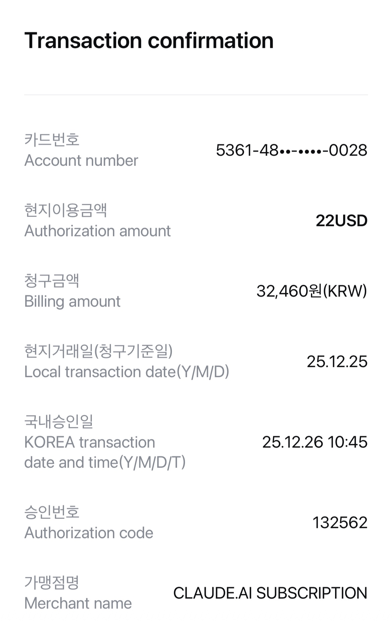

 | 날짜 | 지출사유 | 합계금액 | 날짜 | 지출사유 |  | 날짜 | 지출사유 | 합계금액 | 날짜 | 지출사유 | 합계금액

 | 날짜 | 지출사유 | 합계금액 | 날짜 | 지출사유 | 합계금액 | 날짜 | 지출사유 | 합계금액 | 날짜 | 지출사유 | 합계금액

 | 날짜 | 지출사유 | 합계금액 | 날짜 | 지출사유 | 합계금액 | 날짜 | 지출사유 | 합계금액 | 날짜 | 지출사유 | 합계금액

